信用交易
融资融券市场交易数据统计（20221228）

标的证券 | 融资融券余额（亿元） | 融资余额（亿元） | 融券余额（亿元） | 融资买入额（亿元） | 融资融券规模变化（亿元） | 融资余额增幅(‰) | 融券余额增幅(%)
统计数据 | 15,478.34 | 14,529.85 | 948.50 | 388.91 | -27.43 | -2.28 | 0.61
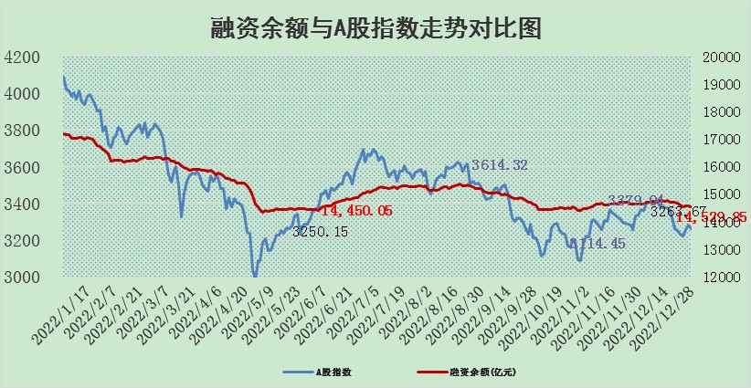

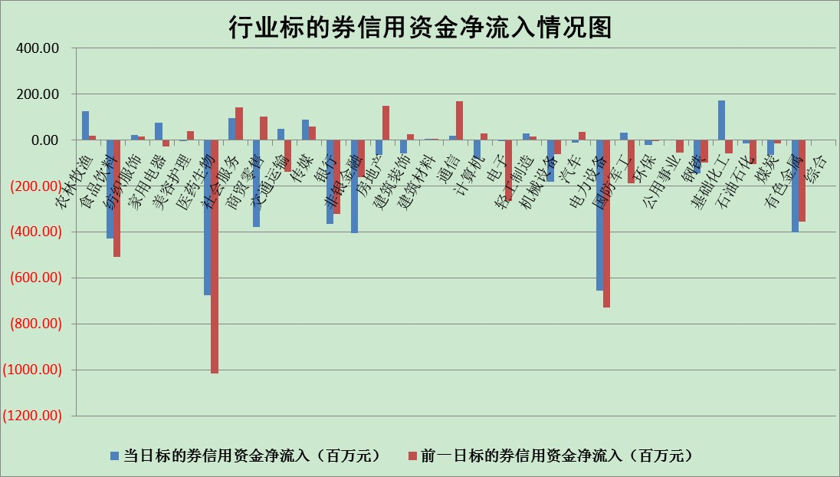

标的基金代码 | 标的基金简称 | 融资余额/市值(%) | 融资余额增幅(%) | 融资买入额/成交金额(%) | （融资余额净增额-融券余额净增额）/市值(‱) | 融券余额降幅(%) | ABS[（融资余额净增额-融券余额净增额）/市值净增额-1](%)
159902 | 华夏中小板ETF | 0.00 | 0.00 | 0.00 | 0.00 | 0.00 | 100.00
159915 | 易方达创业板ETF | 1.80 | 1.08 | 6931.04 | -4.13 | -24.66 | 96.40
159919 | 嘉实沪深300ETF | 4.97 | 1.44 | 2.89 | 7.54 | 4.65 | 116.51
159920 | 华夏恒生ETF | 79.15 | -0.48 | 1.45 | -38.08 | -14.33 | 171.52
159922 | 嘉实中证500ETF | 0.36 | -17.93 | 19.80 | -7.52 | 0.08 | 71.86
159925 | 南方沪深300ETF | 0.02 | -0.20 | 0.00 | 0.00 | 0.00 | 99.99
159928 | 消费ETF | 0.86 | -0.42 | 5.59 | -2.41 | -13.96 | 94.98
159934 | 易方达黄金ETF | 480.91 | -0.87 | 1.95 | -419.84 | 0.00 | 2455.88
159939 | 全指信息技术ETF | 0.73 | 3.43 | 14.65 | 2.94 | 12.65 | 102.48
159940 | 全指金融地产ETF | 0.19 | -2.02 | 0.02 | -0.39 | 0.00 | 103.56
159995 | 半导体芯片ETF | 2.14 | -2.22 | 99.77 | -5.84 | -7.10 | 94.66
159997 | 天弘中证电子ETF | 2.31 | 0.05 | 5.67 | 0.13 | 0.92 | 100.14
159998 | 天弘中证计算机主题ETF | 0.28 | 5.00 | 0.03 | 1.33 | 0.00 | 101.50
510050 | 华夏上证50ETF | 9.25 | -0.50 | 44.18 | -4.58 | 0.38 | 93.93
510180 | 华安上证180ETF | 0.50 | 0.35 | 1.76 | 0.17 | -0.50 | 102.93
510880 | 华泰柏瑞红利ETF | 0.25 | 7.84 | 1.41 | 1.80 | -2.52 | 92.77
510900 | 易方达恒生H股ETF | 110.51 | -0.22 | 5.01 | -24.23 | 0.00 | 140.65
511010 | 5年期国债ETF | 40.45 | -0.21 | 0.21 | -8.40 | 0.00 | 158.47
511380 | 可转债及可交换债券ETF | 11.83 | -0.32 | 1.59 | -3.82 | 0.00 | 103.50
512000 | 全指证券ETF | 7.14 | -0.06 | 16.97 | 3.14 | 8.77 | 106.08
512010 | 沪深300医药卫生ETF | 5.11 | -2.40 | 14.91 | -12.31 | 0.86 | 67.81
512070 | 沪深300非银ETF | 1.99 | -0.91 | 13.60 | -2.17 | -4.93 | 100.52
512400 | 南方中证申万有色金属ETF | 1.61 | -7.00 | 0.79 | -15.28 | -11.54 | 86.28
512580 | 广发中证环保产业ETF | 0.78 | -5.65 | 0.15 | -4.20 | 0.90 | 87.52
512660 | 国泰中证军工ETF | 3.38 | 1.73 | 22.31 | 6.88 | 2.31 | 106.60
512800 | 华宝中证银行ETF | 15.48 | -0.08 | 1.76 | 6.17 | 17.40 | 93.35
512980 | 广发中证传媒ETF | 1.49 | -0.47 | 4.02 | -0.70 | 0.00 | 101.63
515030 | 华夏中证新能源汽车ETF | 1.79 | -0.97 | 29.46 | -1.29 | 1.45 | 99.00
515050 | 华夏中证5G通信主题ETF | 1.82 | -0.30 | 66.10 | -0.59 | -0.52 | 99.59
515070 | 华夏中证人工智能ETF | 1.31 | -0.09 | 0.40 | -0.12 | 0.00 | 99.89
标的股票比较指标 |  | 融资余额/流通A股市值(%) | 融资余额增幅(%) | 融资买入额/成交金额(%) | （融资余额净增额-融券余额净增额）/流通A股市值(‱) | 融券余额降幅(%) | ABS[（融资余额净增额-融券余额净增额）/流通A股市值净增额-1](%)
前十名标的个股 |  | 仁东控股 | 晶科科技 | 纵横股份 | 生意宝 | 昂立教育 | 晶科能源
 |  | 超捷股份 | 惠博普 | 鹏都农牧 | 惠博普 | 腾达建设 | 百普赛斯
 |  | 数码视讯 | 众源新材 | 润丰股份 | 唯万密封 | 生意宝 | 慧辰股份
 |  | 全柴动力 | 生意宝 | 龙腾光电 | 明牌珠宝 | 厦门港务 | 望变电气
 |  | 莱茵生物 | 唯万密封 | 联测科技 | 凡拓数创 | 金财互联 | 博拓生物
 |  | 先惠技术 | 润丰股份 | 创力集团 | 鼎通科技 | 中国中期 | 隆平高科
 |  | 海兰信 | 凡拓数创 | 德科立 | 创益通 | 中原高速 | 复旦微电
 |  | 亚通股份 | 长虹美菱 | 爱威科技 | 黑芝麻 | 迦南智能 | 华峰铝业
 |  | 司尔特 | 锦州港 | 三美股份 | 江苏吴中 | 徐家汇 | 康龙化成
 |  | 中体产业 | 明牌珠宝 | 生益电子 | 润丰股份 | 铖昌科技 | 安旭生物
后十名标的个股 |  | 泽达易盛 | 玉龙股份 | 国中水务 | 玉龙股份 | 梅雁吉祥 | 普蕊斯
 |  | 岱美股份 | 华峰铝业 | 中直股份 | 普蕊斯 | 中电兴发 | 欣锐科技
 |  | 飞科电器 | 华铁应急 | 宁夏建材 | 侨源股份 | 乐凯胶片 | 唯捷创芯
 |  | 中国人寿 | 可立克 | 维信诺 | 崧盛股份 | 天玑科技 | 中青旅
 |  | 古井贡酒 | 普蕊斯 | 泽达易盛 | 哈工智能 | 申达股份 | 润丰股份
 |  | 皇马科技 | 中钨高新 | 亚虹医药 | 深桑达A | 德马科技 | 朗姿股份
 |  | 盐津铺子 | 芯能科技 | 东旭光电 | 可孚医疗 | 海印股份 | 博迈科 | ;
 |  | 沪农商行 | 哈工智能 | 保力新 | 神马电力 | 四川美丰 | 硕世生物
 |  | 晨光股份 | 新莱应材 | 山东高速 | 信邦智能 | 天源环保 | 运达股份
 |  | 中信特钢 | 思科瑞 | 苏泊尔 | 慧辰股份 | 玉龙股份 | 海南瑞泽
说明：1.以上普通交易数据和信用交易数据皆以交易日收盘后数据为基准；2.上述标的证券总数据只计算标的证券市场总数据，不包括从标的证券中调出去标的证券数据，所以与交易所公布的总值略有不同； 3.上述行业采用申万一级行业分类；4.以上标的基金和标的个股中比较的6个指标值中：前5个（从左至右）为正向指标，值越大排名越靠前；第6个为逆向指标，值越小，排名越靠前；5.第6个指标中ABS[]表示求绝对值，其主要用于考量信用资金相对净流入对股价相对净变化的贡献程度；6.数据来源：wind，交易所。

 | 证券代码 | 新增融资余额 | 融资买入额 | 融资买入增幅前10
远大智能 | 002689 | 28175353 | 42268582 | 199%
亚太股份 | 002284 | 21555247 | 34242865 | 82%
赛诺医疗 | 688108 | 72122899 | 101076547 | 78%
湖南发展 | 000722 | 66023557 | 137112987 | 75%
柘中股份 | 002346 | 14584119 | 36845980 | 58%
国城矿业 | 000688 | 24683149 | 48240585 | 54%
兆新股份 | 002256 | 1985058 | 4066269 | 52%
凯美特气 | 002549 | 33806472 | 61340055 | 52%
华昌达 | 300278 | 13474542 | 19303225 | 48%
新华联 | 000620 | 27311937 | 39201759 | 43%

 | 证券代码 | 新增融资余额 | 融资买入额 | 融资买入增幅前10
兔宝宝 | 002043 | 73310337 | 89923983 | 334%
捷昌驱动 | 603583 | 26026415 | 31686727 | 262%
湘财股份 | 600095 | 94196837 | 132280449 | 252%
中谷物流 | 603565 | 49103883 | 60098371 | 234%
中青宝 | 300052 | 24215352 | 31377809 | 98%
顾家家居 | 603816 | 138518545 | 188424210 | 78%
喜临门 | 603008 | 31503289 | 48351944 | 77%
财信发展 | 000838 | 10831830 | 17666790 | 74%
苏州银行 | 002966 | 10578096 | 19143736 | 72%
金诚信 | 603979 | 23858538 | 36098133 | 60%

